Hoja1
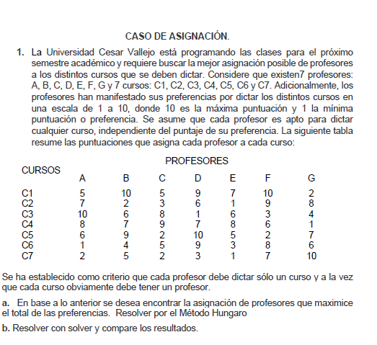

 | A | B | C | D | E | F | G
C | 5 | 10 | 5 | 9 | 7 | 10 | 2 |  | 1
C2 | 7 | 2 | 3 | 6 | 1 | 9 | 8 |  | 1
C3 | 10 | 6 | 8 | 1 | 6 | 3 | 4 |  | 1
Ca | 8 | 7 | 9 | 7 | 8 | 6 | 1 |  | 1
Cs | 6 | 9 | 2 | 10 | 5 | 2 | 7 |  | 1
C6 | 1 | 4 | 5 | 9 | 3 | 8 | 6 |  | 1
C7 | 2 | 5 | 2 | 3 | 1 | 7 | 10 |  | 1

 | 1 | 1 | 1 | 1 | 1 | 1

F.O. | 63

 | A | B | C | D | E | F | G
C1 | 0 | 0 | 0 | 0 | 1 | 0 | 0 | 1 | 1
C2 | 0 | 0 | 0 | 0 | 0 | 1 | 0 | 1 | 1
C3 | 1 | 0 | 0 | 0 | 0 | 0 | 0 | 1 | 1
Ca | 0 | 0 | 1 | 0 | 0 | 0 | 0 | 1 | 1
Cs | 0 | 1 | 0 | 0 | 0 | 0 | 0 | 1 | 1
C6 | 0 | 0 | 0 | 1 | 0 | 0 | 0 | 1 | 1
C7 | 0 | 0 | 0 | 0 | 0 | 0 | 1 | 1 | 1
 | 1 | 1 | 1 | 1 | 1 | 1 | 1
 | 1 | 1 | 1 | 1 | 1 | 1 | 1

Hoja2
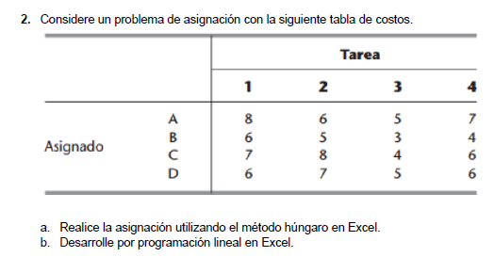

 | 1 | 2 | 3 | 4
A | 8 | 6 | 5 | 7
B | 6 | 5 | 3 | 4
C | 7 | 8 | 4 | 6
D | 6 | 7 | 5 | 6

F.O.

 | 1 | 2 | 3 | 4
A |  |  |  |  | =
B |  |  |  |  | =
C |  |  |  |  | =
D |  |  |  |  | =
 | = | = | = | =

